手順書
操作手順書 |  |  |  |  | 作成日時：2020/01/09-17:26:57

 | １．操作環境

 |  |  | シナリオファイル名 | C:\Users\Administrator\Desktop\動作確認手順\販売計画一括登録.winsnr

 | ２．操作手順

 |  | ２．１．シナリオ：販売計画一括登録
 |  |  | ２．１．１． 【事前準備】[CNT_USR1@CORCL - [OSqlEdit3 *]]ウィンドウ - [SQL実行]ボタン |  |  | 確認日 | 結果
 |  |  | 画面 | 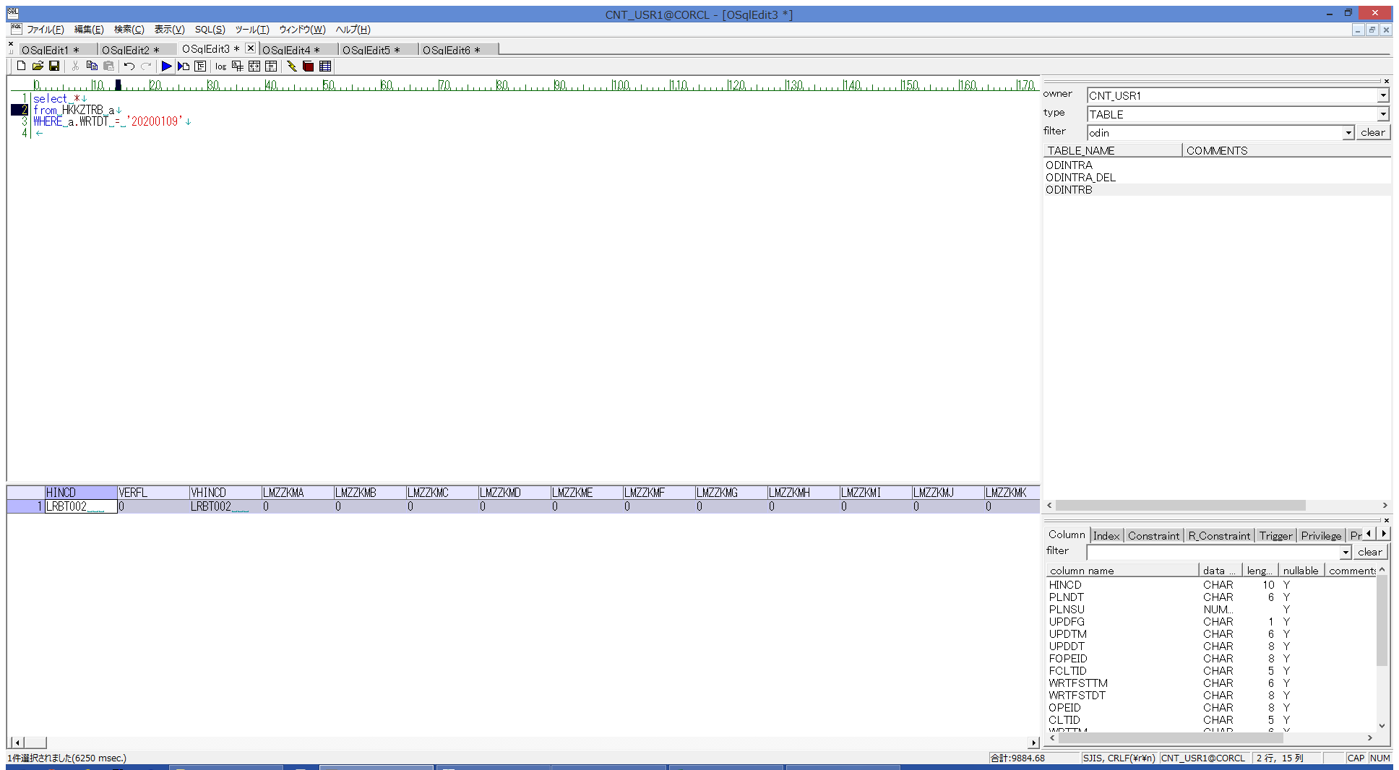
 |  |  | 操作内容 | 実行SQL(別紙参照)を実行し、HKKZTRBを取得します。

 |  |  | ２．１．２． [CNT_USR1@CORCL - [OSqlEdit4 *]]ウィンドウ - [SQL実行]ボタン |  |  | 確認日 | 結果
 |  |  | 画面 | 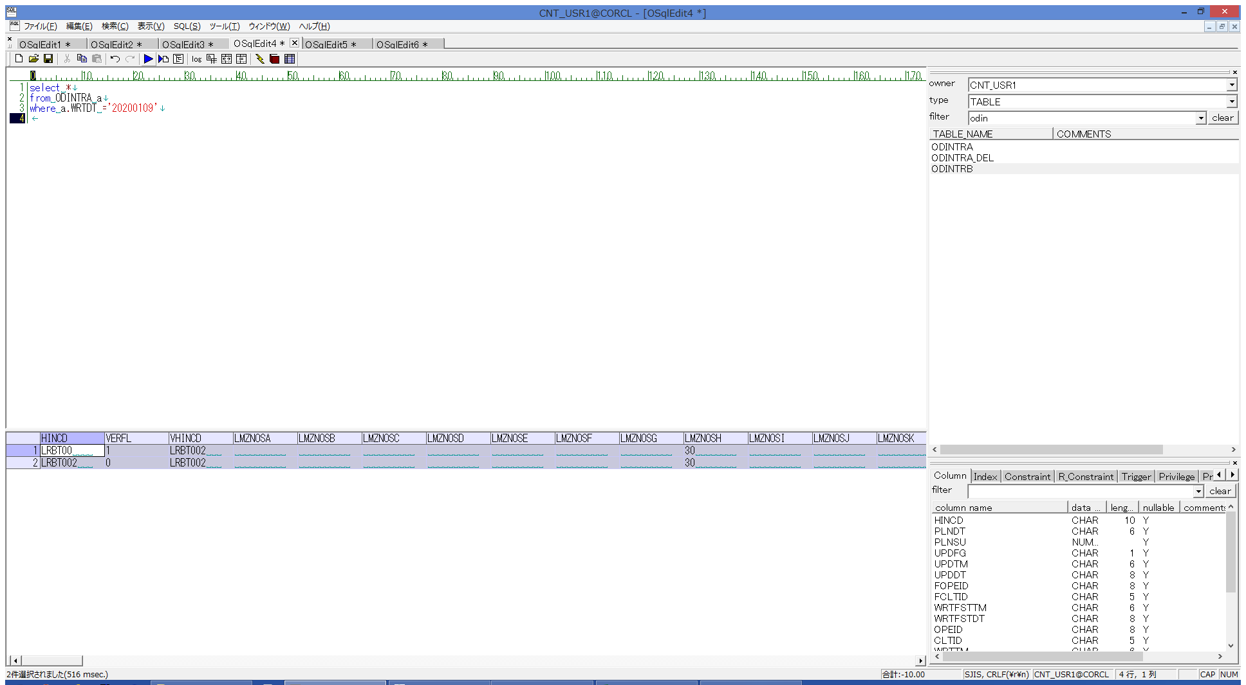
 |  |  | 操作内容 | 実行SQL(別紙参照)を実行し、ODINTRA を取得します。

 |  |  | ２．１．３． [CNT_USR1@CORCL - [OSqlEdit5 *]]ウィンドウ - [SQL実行]ボタン |  |  | 確認日 | 結果
 |  |  | 画面 | 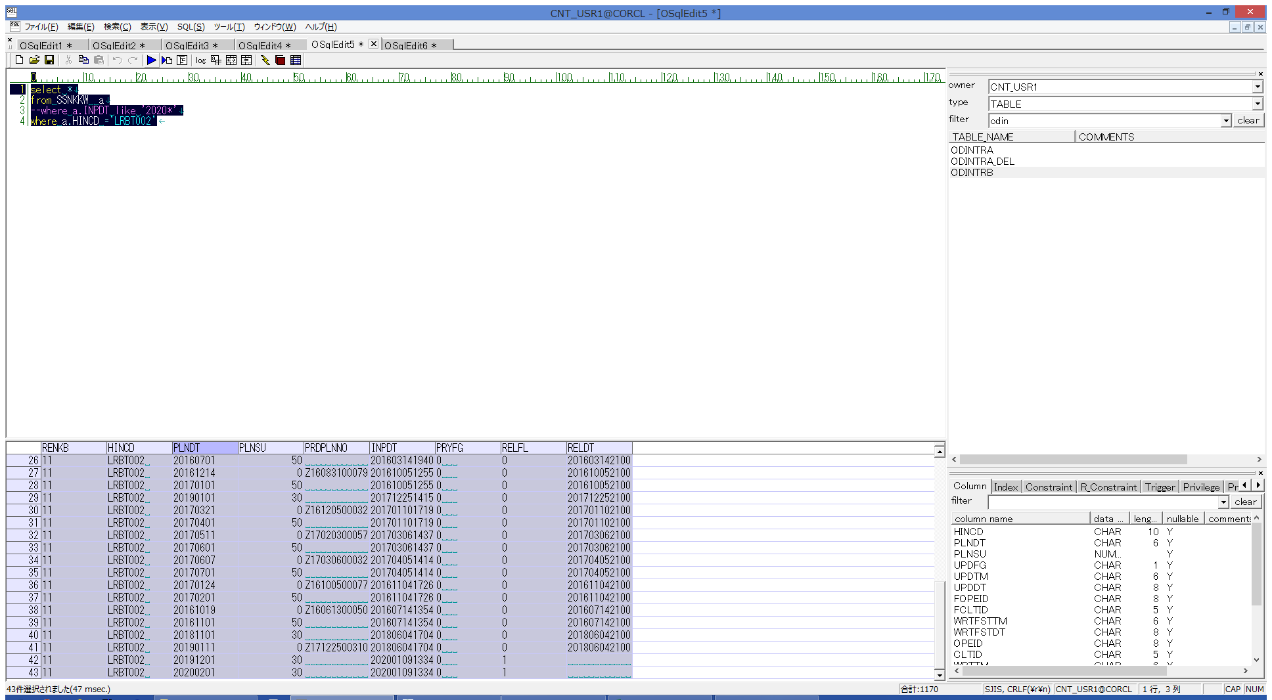
 |  |  | 操作内容 | 実行SQL(別紙参照)を実行し、SSNKKW を取得します。

 |  |  | ２．１．４． [CNT_USR1@CORCL - [OSqlEdit6 *]]ウィンドウ - [SQL実行]ボタン |  |  | 確認日 | 結果
 |  |  | 画面 | 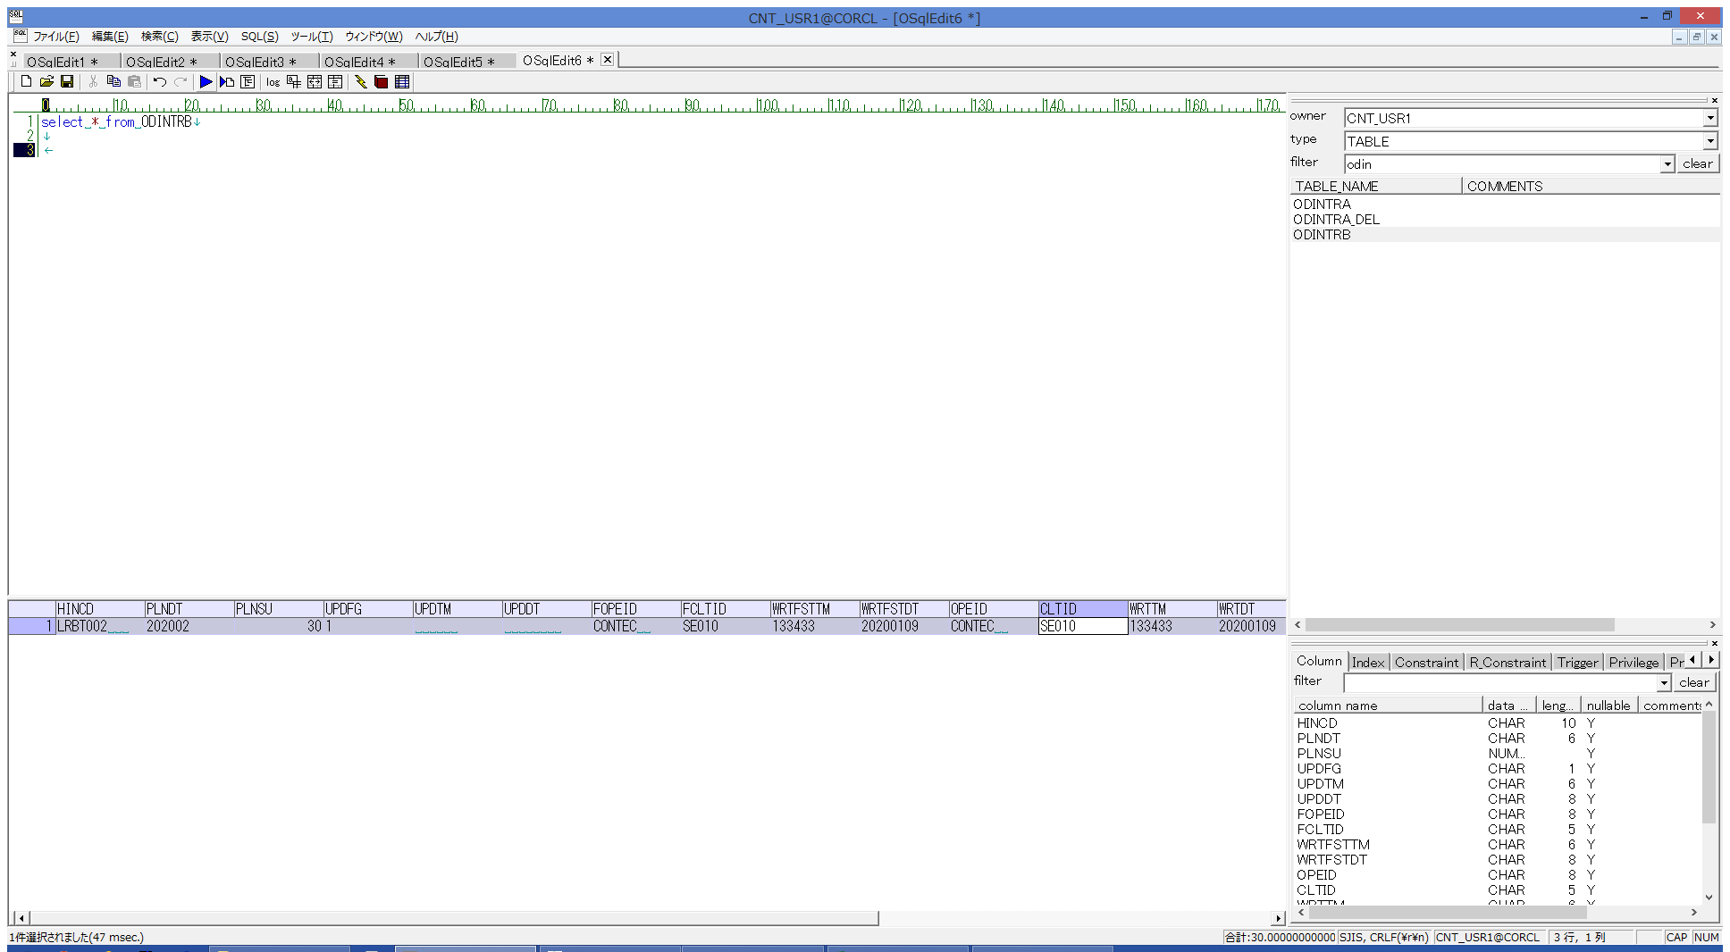
 |  |  | 操作内容 | 実行SQL(別紙参照)を実行し、ODINTRB を取得します。

 |  |  | ２．１．５． 【事前準備】[販売計画(表示条件) ]ウィンドウ |  |  | 確認日 | 結果
 |  |  | 画面 | 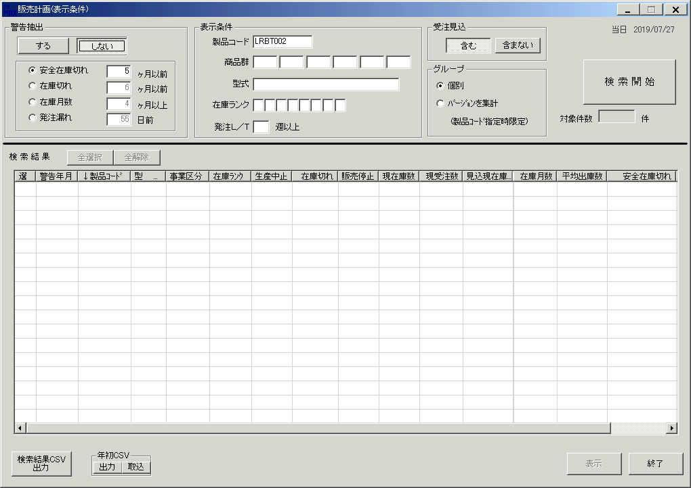 |  |  |  | 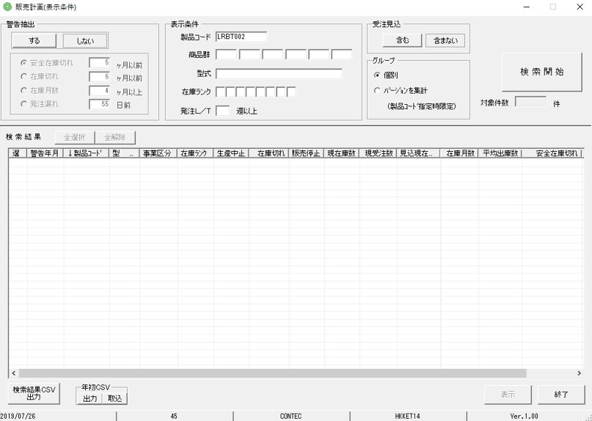
 |  |  | 操作内容 | 「販売計画(表示条件) 」ウィンドウを開き、製品コードを入力して、「検索開始」ボタンをクリックします。

 |  |  | ２．１．６． [販売計画(表示条件) ]ウィンドウ - [販売計画入力 ]ウィンドウ |  |  | 確認日 | 結果
 |  |  | 画面 | 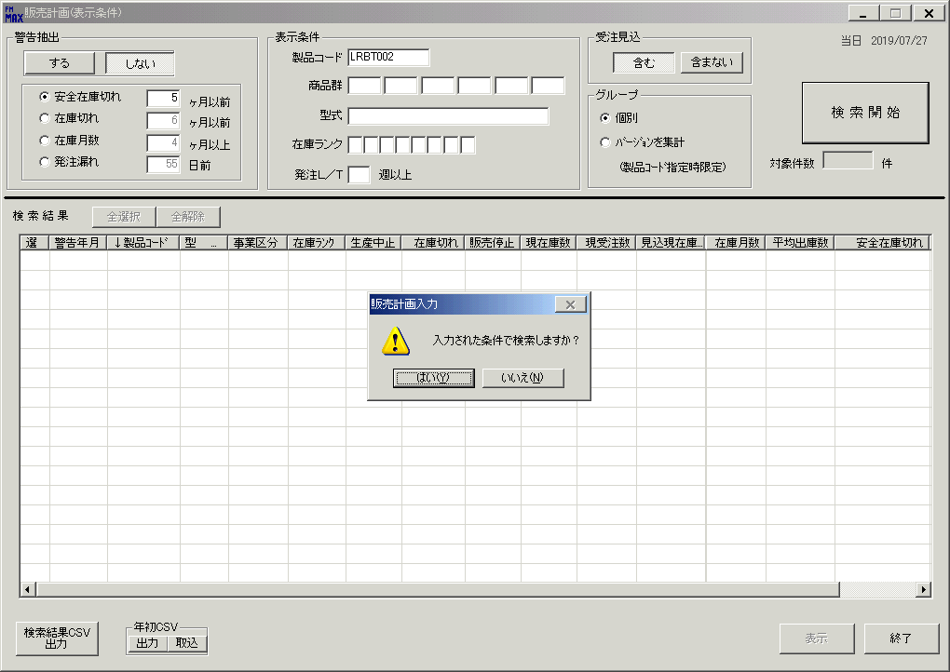 |  |  |  | 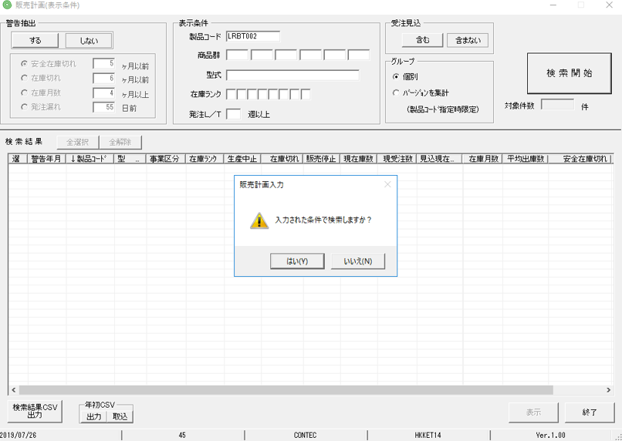
 |  |  | 操作内容 | 「はい」ボタンをクリックします。

 |  |  | ２．１．７． [販売計画(表示条件) ]ウィンドウ |  |  | 確認日 | 結果
 |  |  | 画面 | 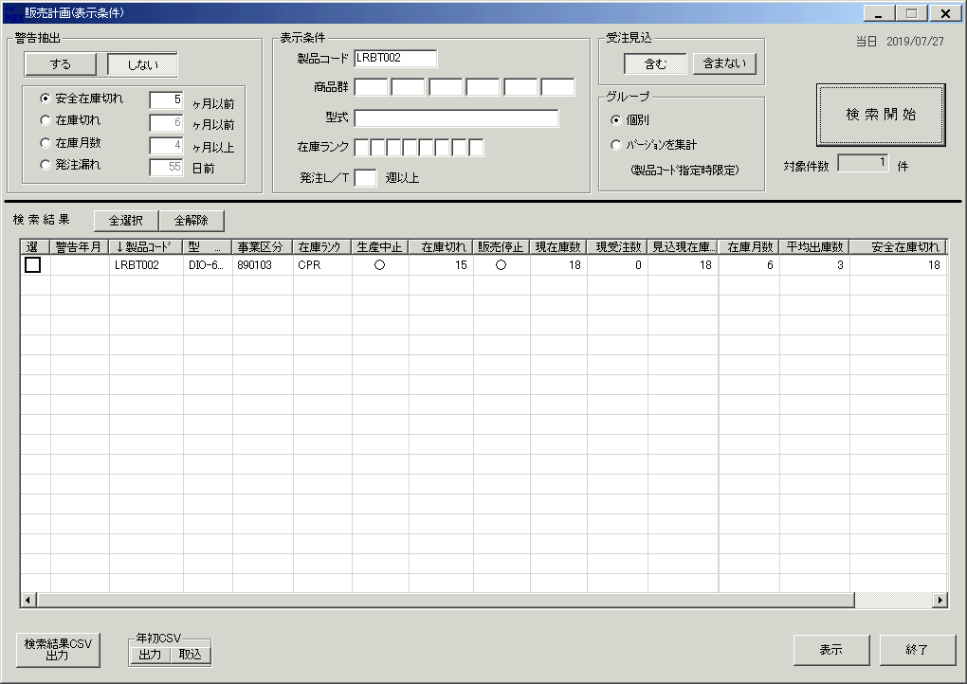 |  |  |  | 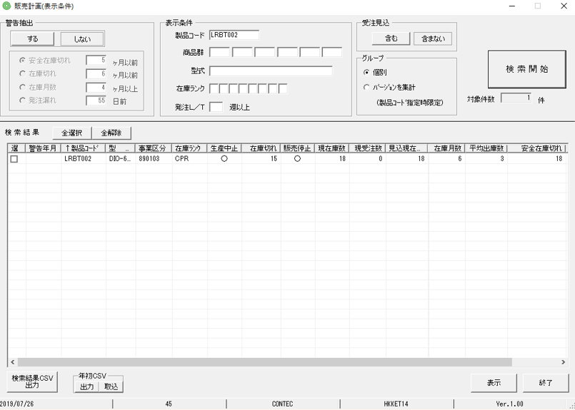
 |  |  | 操作内容 | 「選」チェックボックスをチェックします。

 |  |  | ２．１．８． [販売計画(表示条件) ]ウィンドウ |  |  | 確認日 | 結果
 |  |  | 画面 | 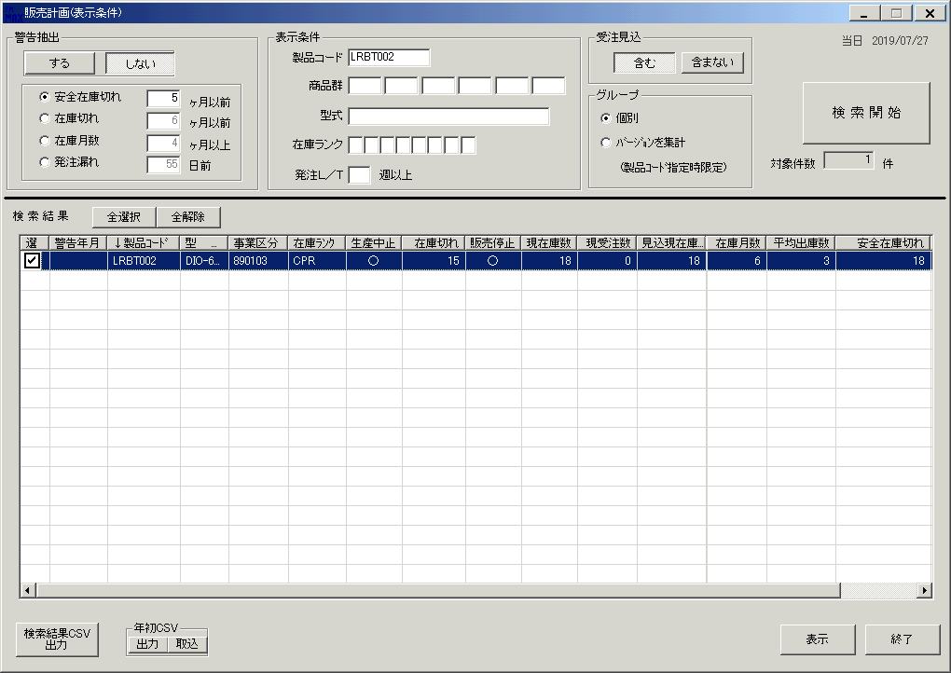 |  |  |  | 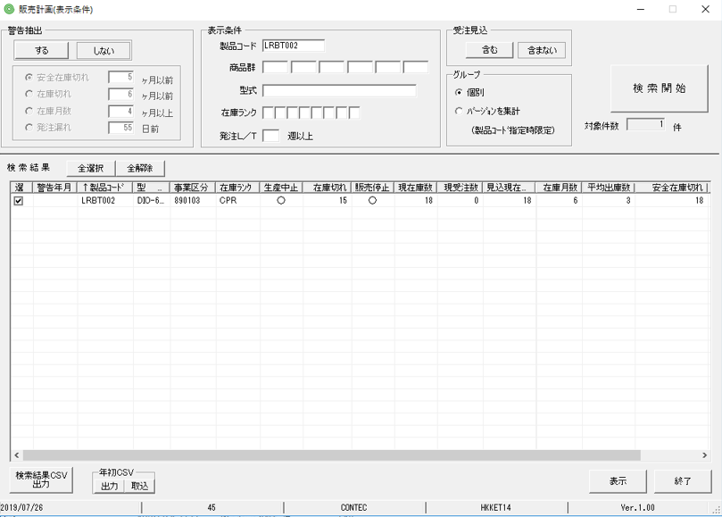
 |  |  | 操作内容 | チェックされます。

 |  |  | ２．１．９．[販売計画(表示条件) ]ウィンドウ |  |  | 確認日 | 結果
 |  |  | 画面
 |  |  | 操作内容 | 「表示」ボタンをクリックします。

 |  |  | ２．１．１０． [販売計画(表示条件) ]ウィンドウ - [販売計画入力 ]ウィンドウ |  |  | 確認日 | 結果
 |  |  | 画面 | 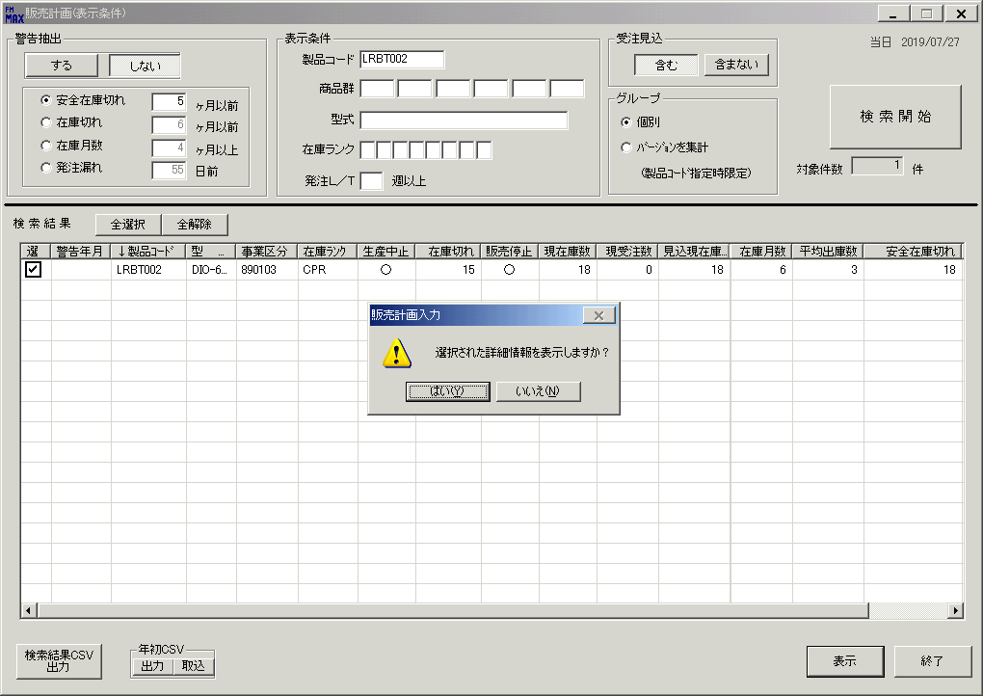 |  |  |  | 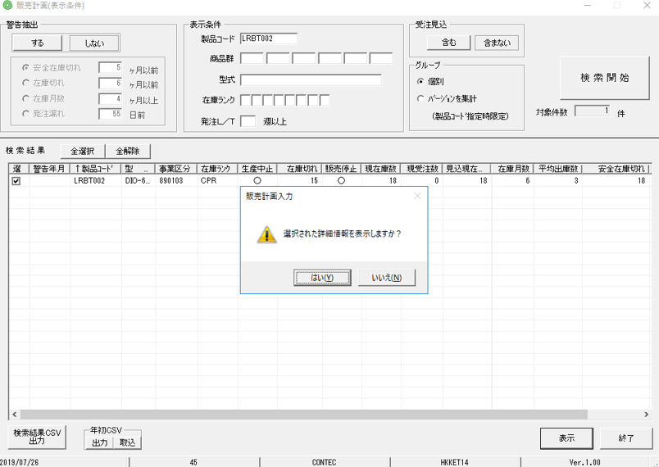
 |  |  | 操作内容 | 「はい」ボタンをクリックします。

 |  |  | ２．１．１１． [販売計画(主画面) ]ウィンドウ |  |  | 確認日 | 結果
 |  |  | 画面 | 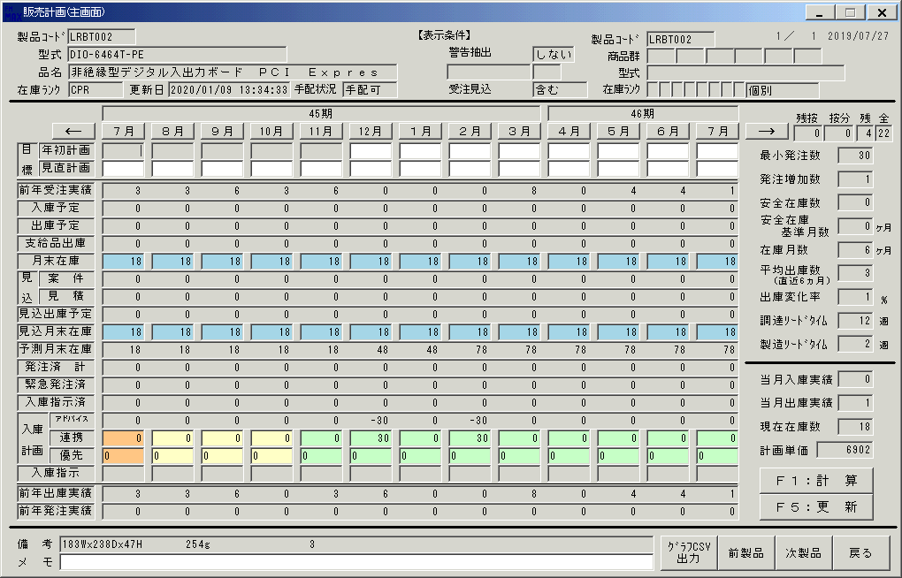 |  |  |  | 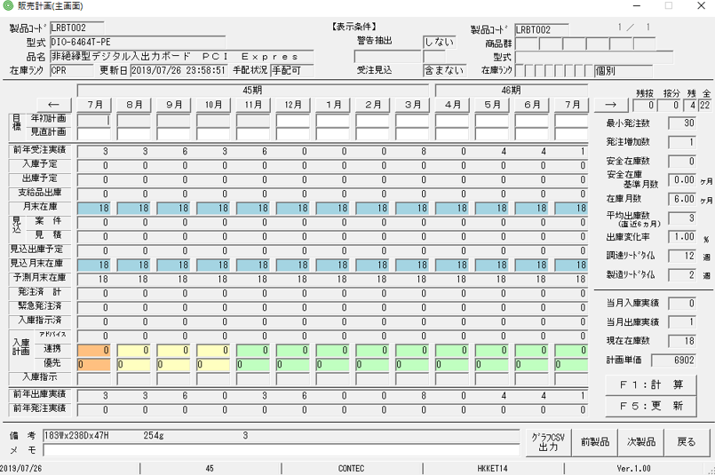
 |  |  | 操作内容 | 45期の1月と3月の連携が0であることを確認します。

 |  |  | ２．１．１２． [販売計画一括登録 ]ウィンドウ |  |  | 確認日 | 結果
 |  |  | 画面 | 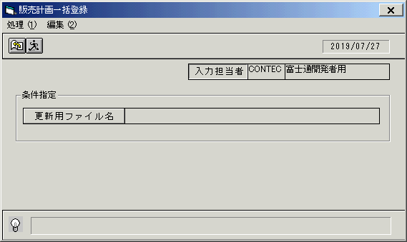
 |  |  | 操作内容 | 「販売計画一括登録 」ウィンドウを開き、「更新ファイル名」をクリックします。

 |  |  | ２．１．１３． [デスクトップ]ウィンドウ - [ファイルを開く ]ウィンドウ |  |  | 確認日 | 結果
 |  |  | 画面 | 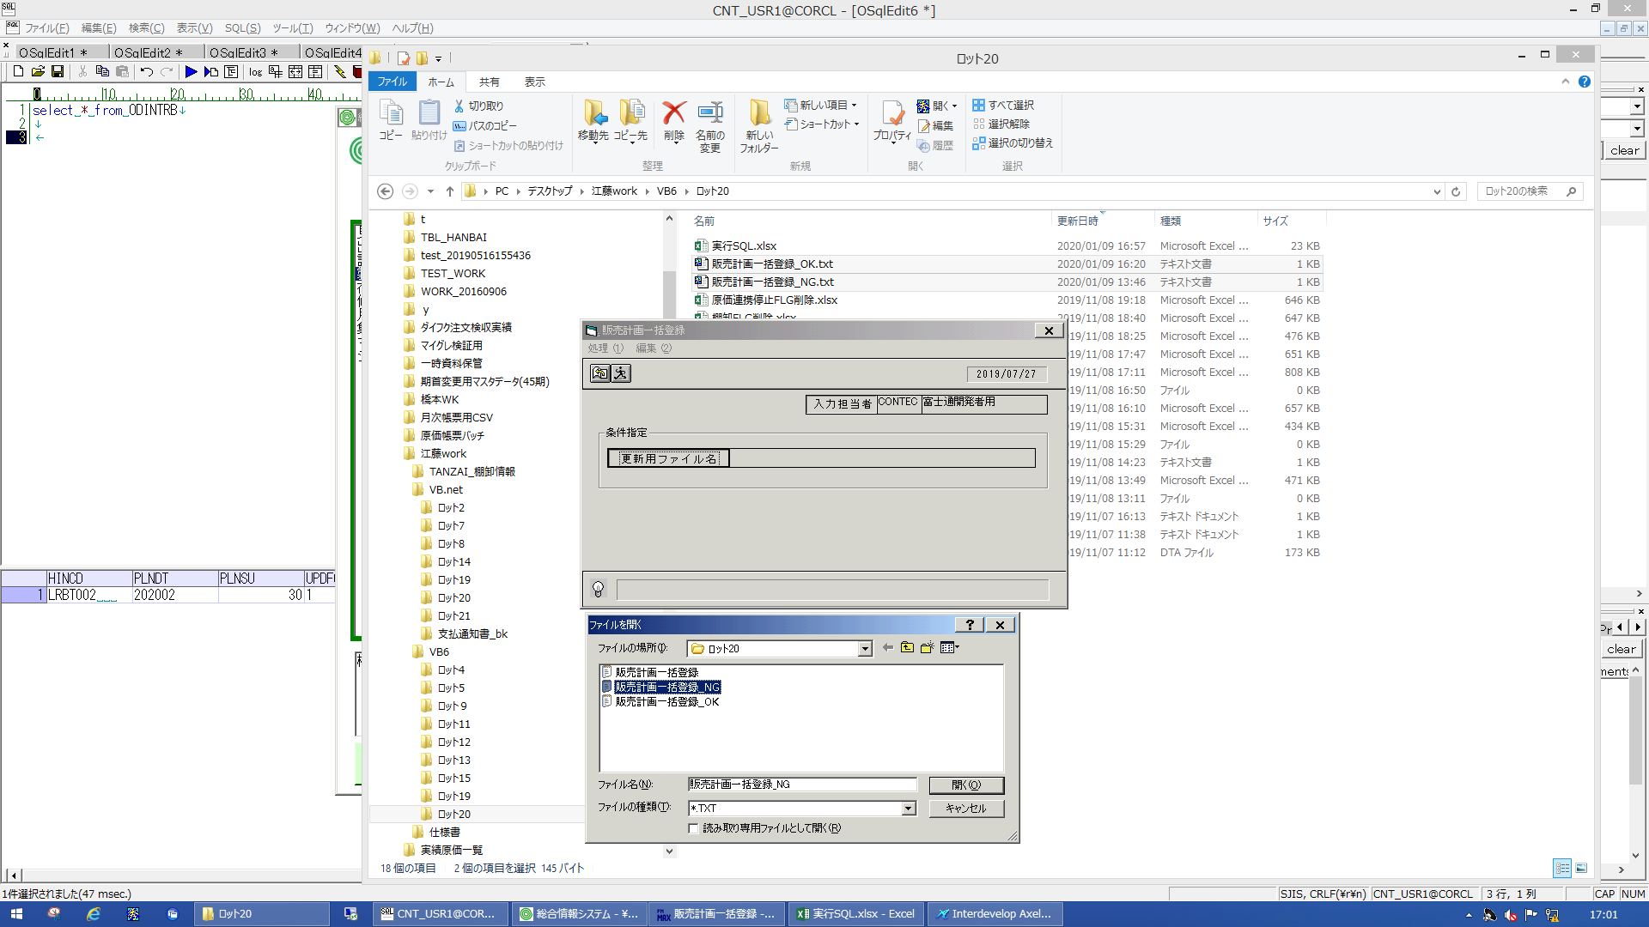
 |  |  | 操作内容 | 「販売計画一括登録_NG.txt」を選択し、「開く」ボタンをクリックします。

 |  |  | ２．１．１４． [販売計画一括登録 ]ウィンドウ |  |  | 確認日 | 結果
 |  |  | 画面 | 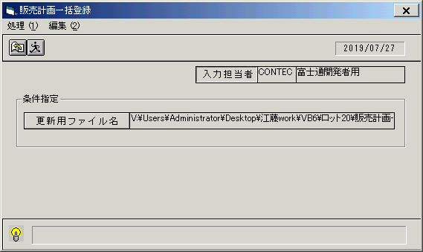
 |  |  | 操作内容 | 「実行」ボタンをクリックします。

 |  |  | ２．１．１５． [販売計画一括登録 ]ウィンドウ - [販売計画一括登録 ]ウィンドウ |  |  | 確認日 | 結果
 |  |  | 画面 | 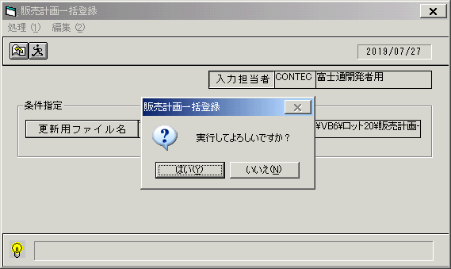
 |  |  | 操作内容 | 「はい」ボタンをクリックします。

 |  |  | ２．１．１６． [販売計画一括登録 ]ウィンドウ - [販売計画一括登録 ]ウィンドウ |  |  | 確認日 | 結果
 |  |  | 画面 | 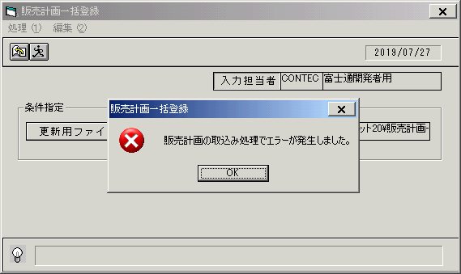
 |  |  | 操作内容 | 「OK」ボタンをクリックします。

 |  |  | ２．１．１７． [ロット20]ウィンドウ - [名前]編集 |  |  | 確認日 | 結果
 |  |  | 画面 | 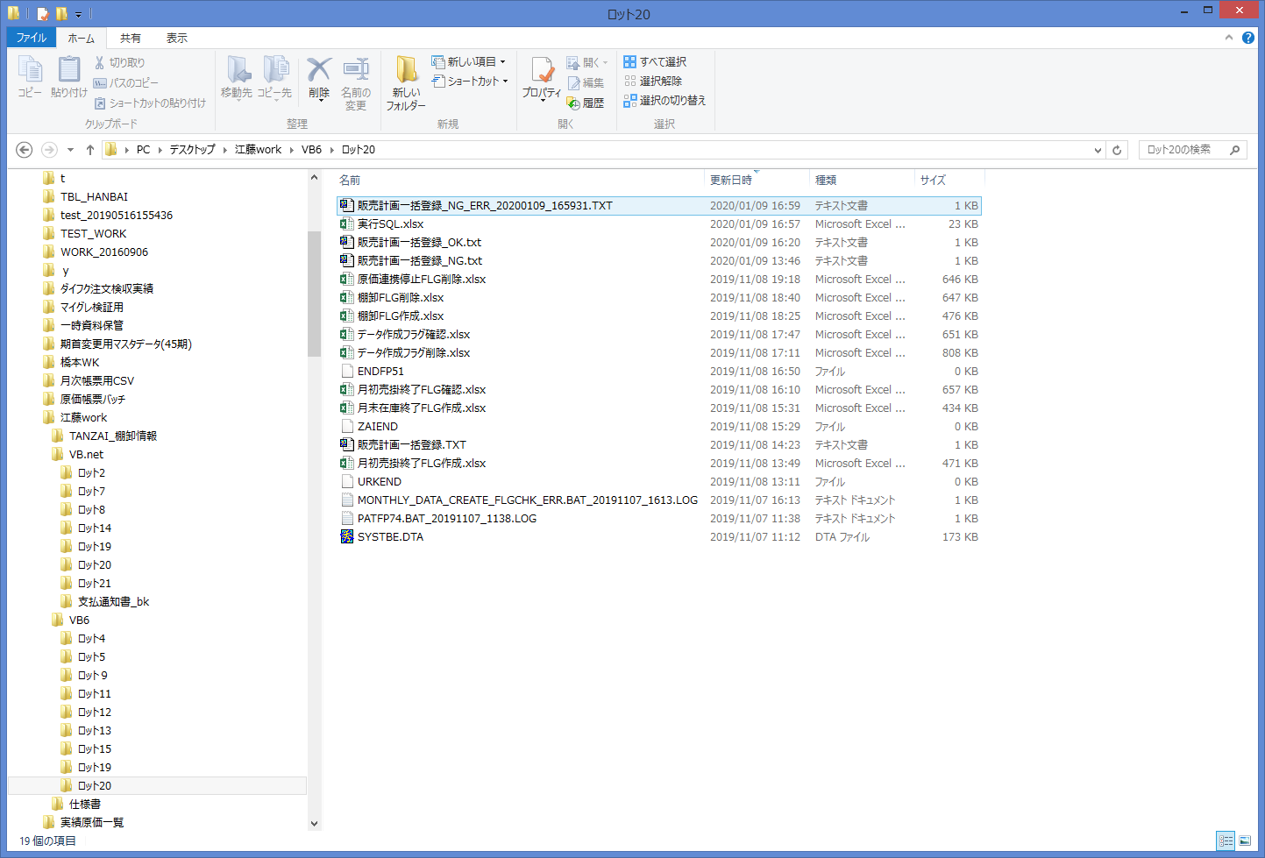
 |  |  | 操作内容 | アップロードファイルと同じディレクトリに「販売計画一括登録_NG_ERR_YYYYMMDD_HHMMSS.TXT」というファイルが作成されます。クリックします。

 |  |  | ２．１．１８． [C:\Users\Administrator\Desktop\江藤work\VB6\ロット20\販売計画一括登録_NG_ERR_20200109_165931.TXT - 秀丸]ウィンドウ - [閉じる]ボタン |  |  | 確認日 | 結果
 |  |  | 画面 | 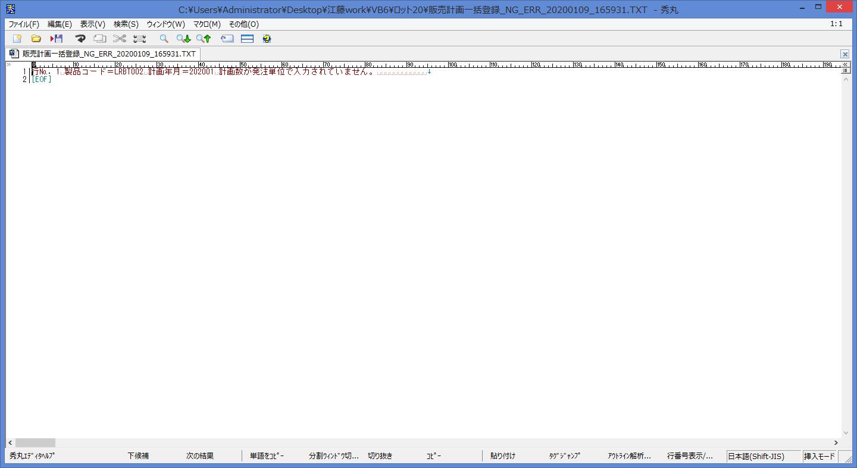
 |  |  | 操作内容 | 上記のエラー内容になっていることを確認します。

 |  |  | ２．１．１９． [販売計画一括登録 ]ウィンドウ |  |  | 確認日 | 結果
 |  |  | 画面 | 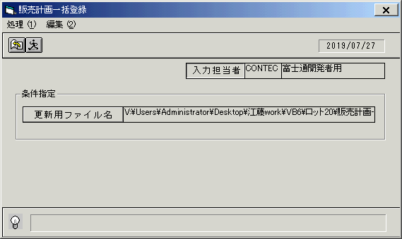
 |  |  | 操作内容 | 「更新ファイル名」をクリックします。

 |  |  | ２．１．２０． [デスクトップ]ウィンドウ - [ファイルを開く ]ウィンドウ |  |  | 確認日 | 結果
 |  |  | 画面 | 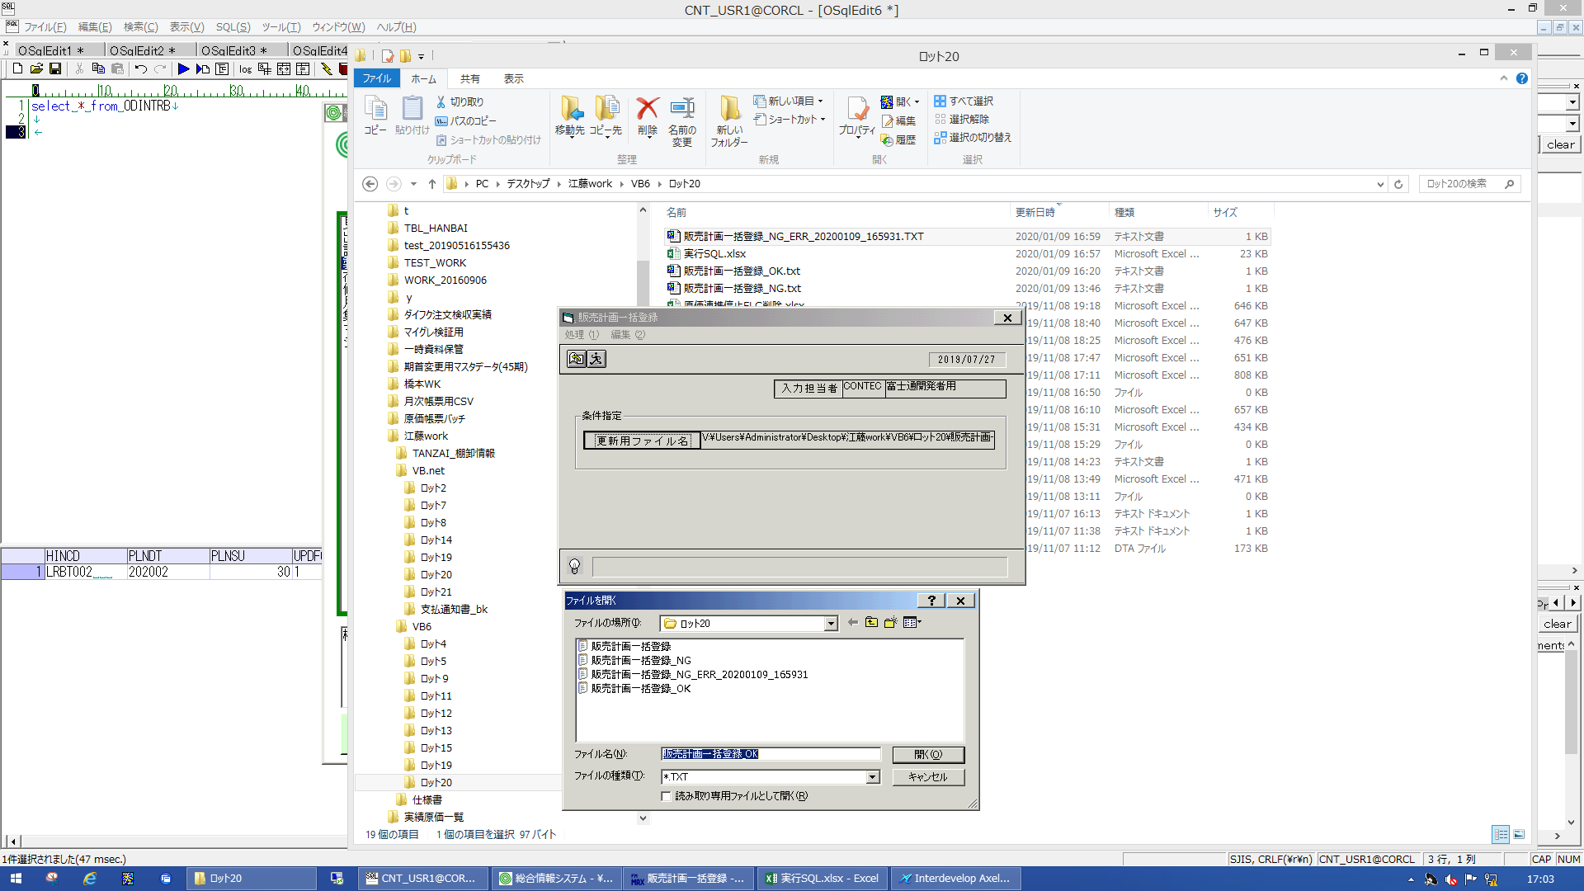
 |  |  | 操作内容 | 「販売一括登録_OK.TXT」を選択し、「開く」ボタンをクリックします。

 |  |  | ２．１．２１． [販売計画一括登録 ]ウィンドウ |  |  | 確認日 | 結果
 |  |  | 画面
 |  |  | 操作内容 | 「実行」ボタンをクリックします。

 |  |  | ２．１．２２． [販売計画一括登録 ]ウィンドウ - [販売計画一括登録 ]ウィンドウ |  |  | 確認日 | 結果
 |  |  | 画面 | 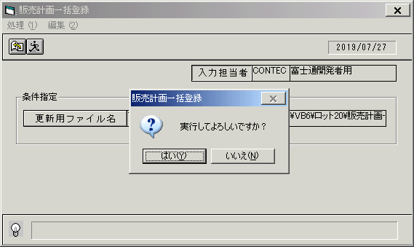
 |  |  | 操作内容 | 「はい」ボタンをクリックします。

 |  |  | ２．１．２３． [販売計画一括登録 ]ウィンドウ - [販売計画一括登録 ]ウィンドウ |  |  | 確認日 | 結果
 |  |  | 画面 | 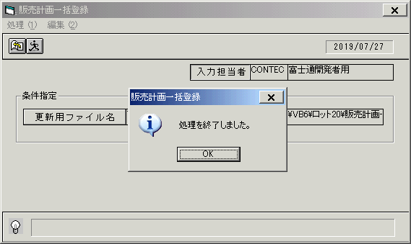
 |  |  | 操作内容 | 「OK」ボタンをクリックします。

 |  |  | ２．１．２４． [販売計画(表示条件) ]ウィンドウ |  |  | 確認日 | 結果
 |  |  | 画面
 |  |  | 操作内容 | 「販売計画(表示条件) 」ウィンドウを開き、製品コードを入力します。

 |  |  | ２．１．２５． [販売計画(表示条件) ]ウィンドウ |  |  | 確認日 | 結果
 |  |  | 画面 | 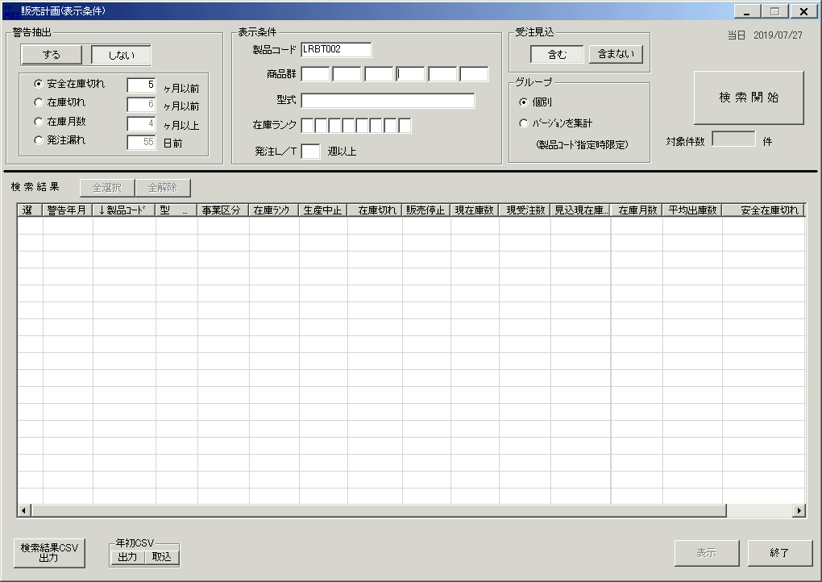
 |  |  | 操作内容 | 「検索開始」ボタンをクリックします。

 |  |  | ２．１．２６． [販売計画(表示条件) ]ウィンドウ - [販売計画入力 ]ウィンドウ |  |  | 確認日 | 結果
 |  |  | 画面
 |  |  | 操作内容 | 「はい」ボタンをクリックします。

 |  |  | ２．１．２７． [販売計画(表示条件) ]ウィンドウ |  |  | 確認日 | 結果
 |  |  | 画面
 |  |  | 操作内容 | 「選」チェックボックスをチェックします。

 |  |  | ２．１．２８． [販売計画(表示条件) ]ウィンドウ |  |  | 確認日 | 結果
 |  |  | 画面
 |  |  | 操作内容 | 「表示」ボタンをクリックします。

 |  |  | ２．１．２９． [販売計画(表示条件) ]ウィンドウ - [販売計画入力 ]ウィンドウ |  |  | 確認日 | 結果
 |  |  | 画面
 |  |  | 操作内容 | 「はい」ボタンをクリックします。

 |  |  | ２．１．３０． [販売計画(主画面) ]ウィンドウ |  |  | 確認日 | 結果
 |  |  | 画面 | 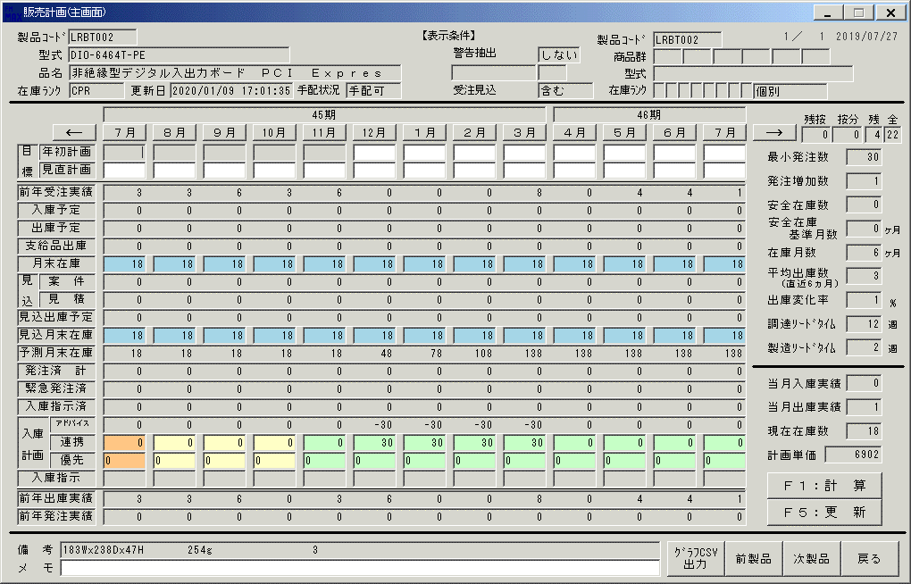
 |  |  | 操作内容 | 45期の1月と3月の連携が30であることを確認します。

 |  |  | ２．１．３１． [CNT_USR1@CORCL - [OSqlEdit3 *]]ウィンドウ - [SQL実行]ボタン |  |  | 確認日 | 結果
 |  |  | 画面 | 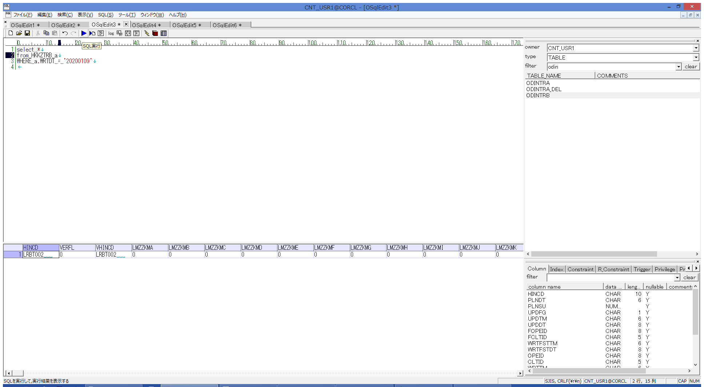
 |  |  | 操作内容 | 実行SQL(別紙参照)を実行し、HKKZTRBを取得します。

 |  |  | ２．１．３２． [CNT_USR1@CORCL - [OSqlEdit4 *]]ウィンドウ - [SQL実行]ボタン |  |  | 確認日 | 結果
 |  |  | 画面 | 
 |  |  | 操作内容 | 実行SQL(別紙参照)を実行し、ODINTRA を取得します。

 |  |  | ２．１．３３． [CNT_USR1@CORCL - [OSqlEdit5 *]]ウィンドウ - [OSqlEdit6 *]タブ項目 |  |  | 確認日 | 結果
 |  |  | 画面 | 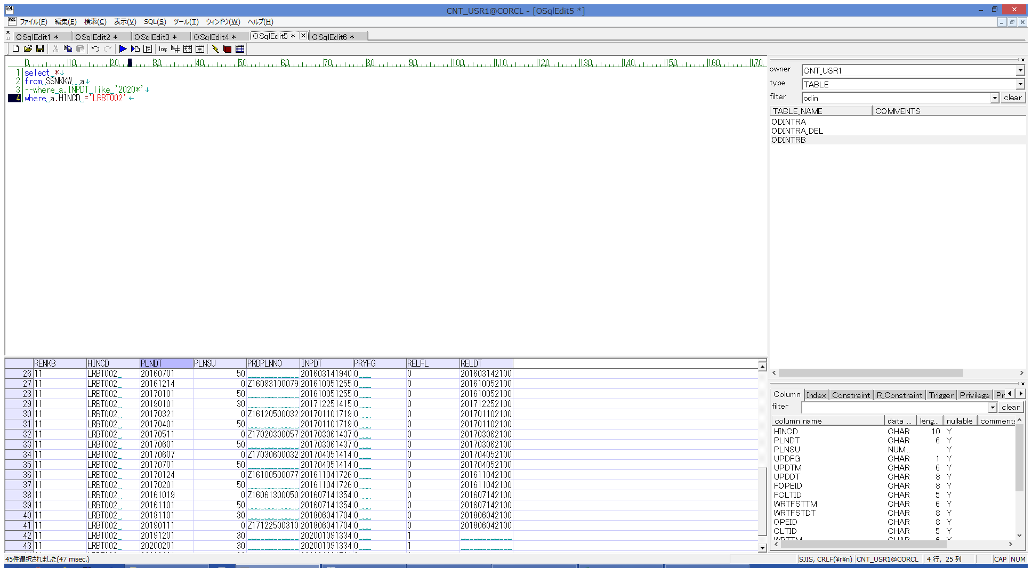
 |  |  | 操作内容 | 実行SQL(別紙参照)を実行し、SSNKKW を取得します。

 |  |  | ２．１．３４． [OSqlEdit6 *]ウィンドウ - []ウィンドウ |  |  | 確認日 | 結果
 |  |  | 画面 | 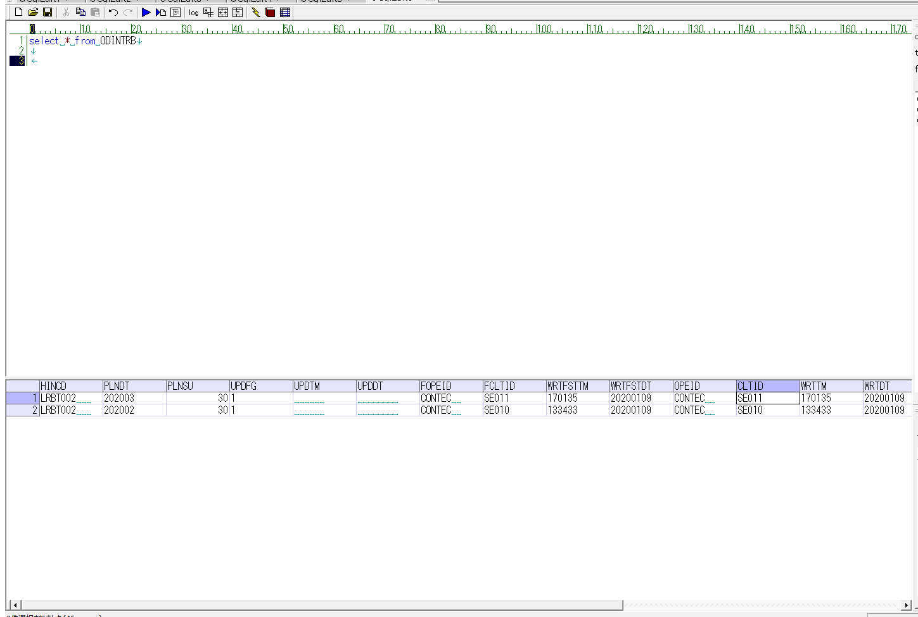
 |  |  | 操作内容 | 実行SQL(別紙参照)を実行し、ODINTRB を取得します。

エラーチェック
ｙ
 | チェック仕様書 |  |  |  | ユーザ名：㈱コンテック殿 |  |  |  | ｼｽﾃﾑ名：新総合情報システム |  |  | ﾌﾟﾛｾｽID/名：販売システム |  |  | 作成日：２０１０年１２月１５日
 |  |  |  |  |  |  |  |  | ｼﾞｮﾌﾞID/名：HKK／販売計画 |  |  | ﾌﾟﾛｸﾞﾗﾑID/名：HKKFP51/販売計画一括登録画面 |  |  | 作成者：TOM)今西

 |  | 【チェック対象】 |  | 入庫計画更新データ 業務チェック |  |  |  |  |  | FormID：HKKFP51 | ﾓｰﾄﾞ
 |  |  |  |  |  |  |  |  |  |  | 権限
 |  | № | 項 目 名 |  |  | チ ェ ッ ク 条 件 |  |  |  |  | エ ラ ー 情 報 |  |  | 備 考
 |  |  | ＜単項目チェック＞
 |  | 1 | 製品コード |  |  |  | 型チェック ： | なし
 |  |  |  |  |  |  | 桁チェック ： | 半角１０桁 |  |  | HKKFP51_001 |  | 製品コードの桁数が１０文字を超えています。

 |  | 2 | 計画年月 |  |  |  | 型チェック ： | NUMBER |  |  | HKKFP51_002 |  | 計画年月の桁数が６文字になっていません。
 |  |  |  |  |  |  | 桁チェック ： | ６桁一致 |  |  | HKKFP51_003 |  | 計画年月に数字以外が入っています。
 |  |  |  |  |  |  | 日付チェック： | 日付妥当性チェック |  |  | HKKFP51_040 |  | 計画年月に誤りがあります。

 |  | 3 | 計画数量 |  |  |  | 型チェック ： | NUMBER |  |  | HKKFP51_006 |  | 計画数の桁数が７文字を超えています。
 |  |  |  |  |  |  | 桁チェック ： | 整数７桁 |  |  | HKKFP51_007 |  | 計画数に数字以外が入っています。

 |  | 4 | 指示フラグ |  |  |  | 型チェック ： | NUMBER |  |  | HKKFP51_008 |  | 指示フラグの桁数が１文字になっていません。
 |  |  |  |  |  |  | 桁チェック ： | 整数７桁 |  |  | HKKFP51_009 |  | 指示フラグに数字以外が入っています。
 |  |  |  |  |  |  | 値チェック ： | "0"、"1"以外 |  |  | HKKFP51_010 |  | 指示フラグに０、１以外は指定できません。

 |  |  | ＜共通項目チェック＞
 |  | 5 | 項目数 |  |  |  | テキストファイルの項目数が４項目以外 |  |  |  | HKKFP51_026 |  | 項目数に誤りがあります。

業務チェックは「取込エラーチェック」シートを参照

